상품제안서
에코너 큐브멀티탭 플러그형 | 상품코드: S45431

 |  |  |  |  |  |  | 02-713-8555 | www.synergygift.co.kr
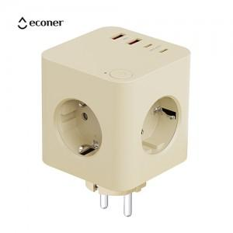 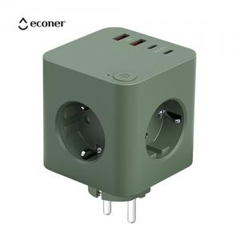 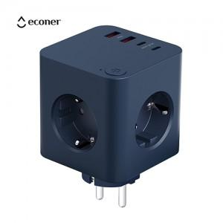

【상세/제작정보】

【인쇄/포장옵션】 | 실크, 레이저, 풀칼라 / 포장지포장

【공급단가】 | 수량 | 20~ | 100~ | 300~ | 500~ | 1,000~
*VAT별도 | 미드나잇블루 | 22,100원 | 19,500원 | 18,200원 | 17,400원 | 17,000원
 | 크림베이지 | 22,100원 | 19,500원 | 18,200원 | 17,400원 | 17,000원
 | 프로스트그린 | 22,100원 | 19,500원 | 18,200원 | 17,400원 | 17,000원

【상품 URL】 | https://www.synergygift.co.kr:443/src/goods_detail.php?gdno=45431

